RESISTORES
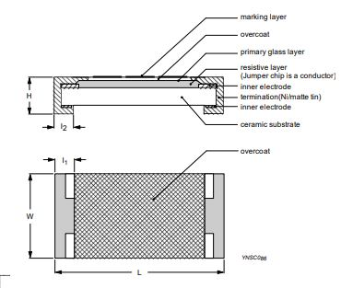
Dim. Nom. | L- | L | L+ | W- | W | W+ | H- | H | H+ | A- | A | A+
0603 | 1.50 | 1.60 | 1.70 | 0.70 | 0.80 | 0.90 | 0.35 | 0.45 | 0.55 | 3.64 | 4.72 | 5.92
0805 | 1.90 | 2.00 | 2.10 | 1.15 | 1.25 | 1.35 | 0.40 | 0.50 | 0.60 | 6.81 | 8.25 | 9.81
1206 | 3.00 | 3.10 | 3.20 | 1.50 | 1.60 | 1.70 | 0.45 | 0.55 | 0.65 | 13.05 | 15.09 | 17.25
1210 | 3.00 | 3.10 | 3.20 | 2.45 | 2.60 | 2.75 | 0.45 | 0.55 | 0.65 | 19.61 | 22.39 | 25.34
1218 | 3.00 | 3.10 | 3.20 | 4.50 | 4.60 | 4.70 | 0.45 | 0.55 | 0.65 | 33.75 | 36.99 | 40.35
2010 | 4.90 | 5.00 | 5.10 | 2.35 | 2.50 | 2.65 | 0.45 | 0.55 | 0.65 | 29.56 | 33.25 | 37.11
2512 | 6.25 | 6.35 | 6.45 | 2.95 | 3.10 | 3.25 | 0.45 | 0.55 | 0.65 | 45.16 | 49.77 | 54.54

LEDS
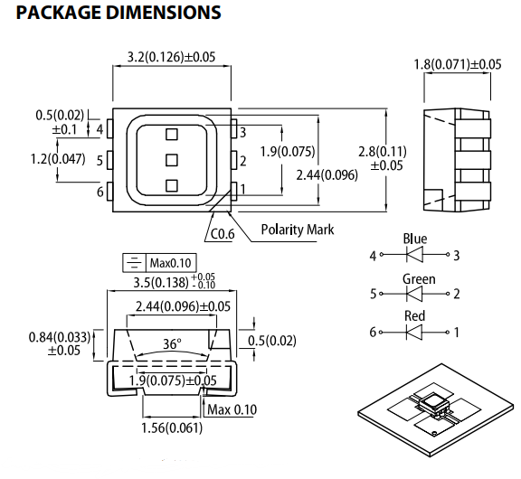
Dim. Nom. | L- [mm] | L [mm] | L+ [mm] | W- [mm] | W [mm] | W+ [mm] | H- [mm] | H [mm] | H+ [mm] | A- [mm²] | A [mm²] | A+ [mm²]
5050 | 3.15 | 3.20 | 3.25 | 2.75 | 2.80 | 2.85 | 1.75 | 1.80 | 1.85 | 37.98 | 39.52 | 41.10

SOT
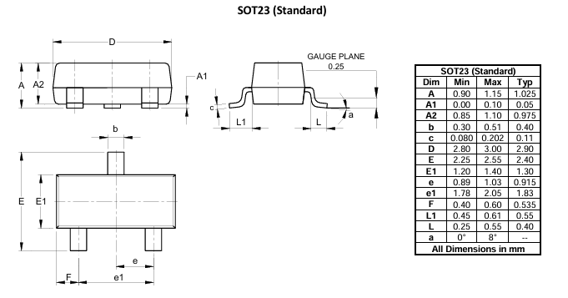
Dim. Nom. | L- | L | L+ | W- | W | W+ | H- | H | H+ | A- | A | A+
SOT-23 | 1.2 | 1.3 | 1.4 | 2.8 | 2.9 | 3 | 0.85 | 0.975 | 1.1 | 13.52 | 16.78 | 18.08

SOIC
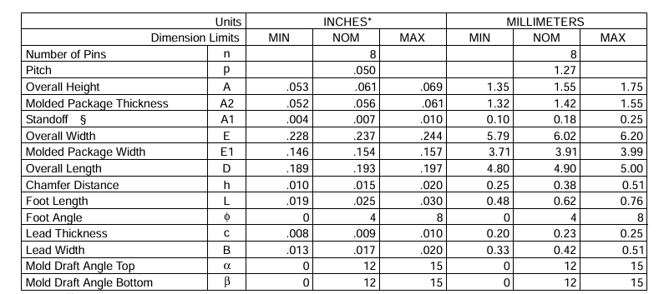
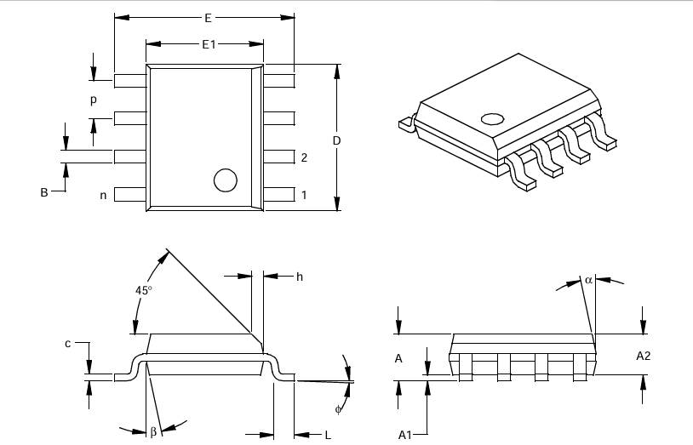
Dim. Nom. | L- [mm] | L [mm] | L+ [mm] | W- [mm] | W [mm] | W+ [mm] | H- [mm] | H [mm] | H+ [mm] | A- [mm²] | A [mm²] | A+ [mm²]
SOIC-8N | 3.71 | 3.91 | 3.99 | 4.80 | 4.90 | 5.00 | 1.32 | 1.42 | 1.55 | 58.08 | 63.34 | 67.77

TO
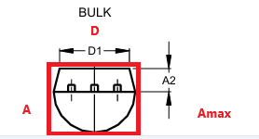
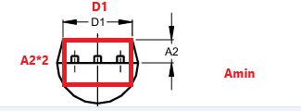
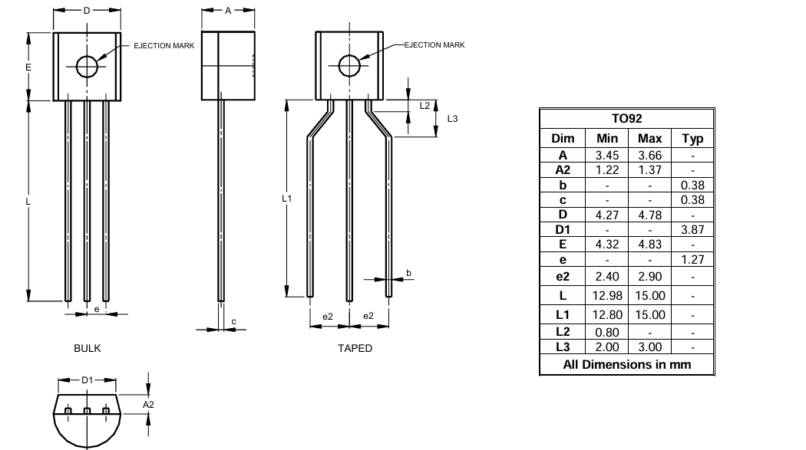
Dim. Nom. | L- [mm] | L [mm] | L+ [mm] | W- [mm] | W [mm] | W+ [mm] | H- [mm] | H [mm] | H+ [mm] | A- [mm²] | A [mm²] | A+ [mm²]
TO-92 | 3.87 | 0.00 | 4.78 | 1.22 | 0.00 | 3.66 | 4.32 | 0.00 | 4.83 | 53.42 | 0.00 | 116.52

